Sheet1
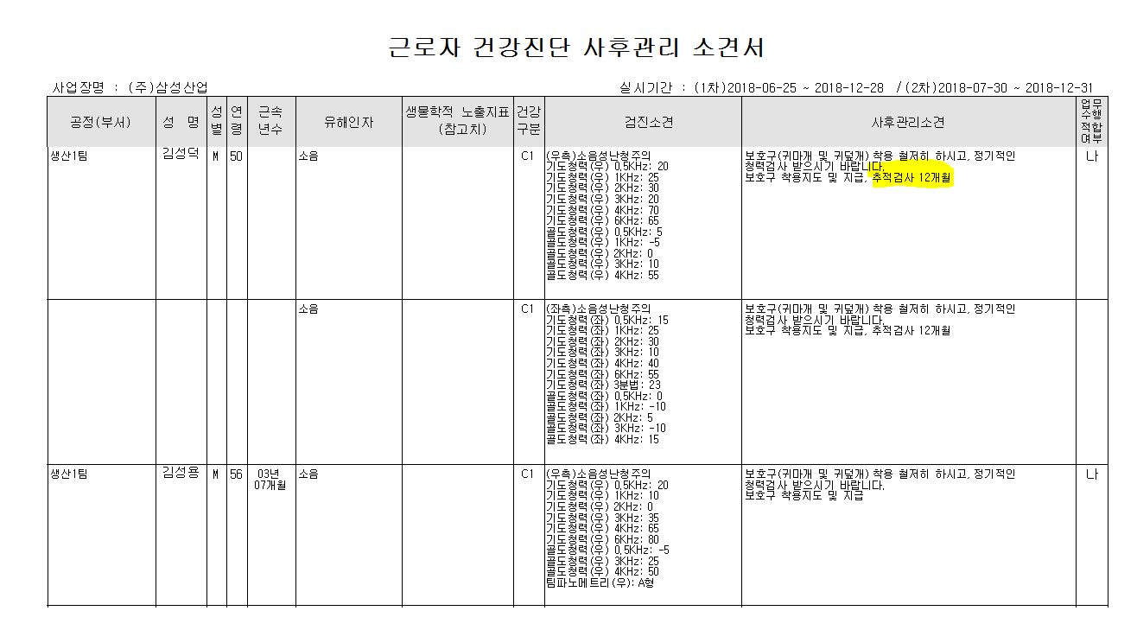
* 특수검진에서 판정에서 추적검사가 나가면 개인표에는 추적검사일자가 안내가 되는데. 결과표 사후관리소견서에서는 개월수만 안내가 되어 사업장에서는 추적검사일자를 알수가없습니다. 사후관리소견서에서 추적검사 일자를 나타낼 수 있을까요?

< 판정 >
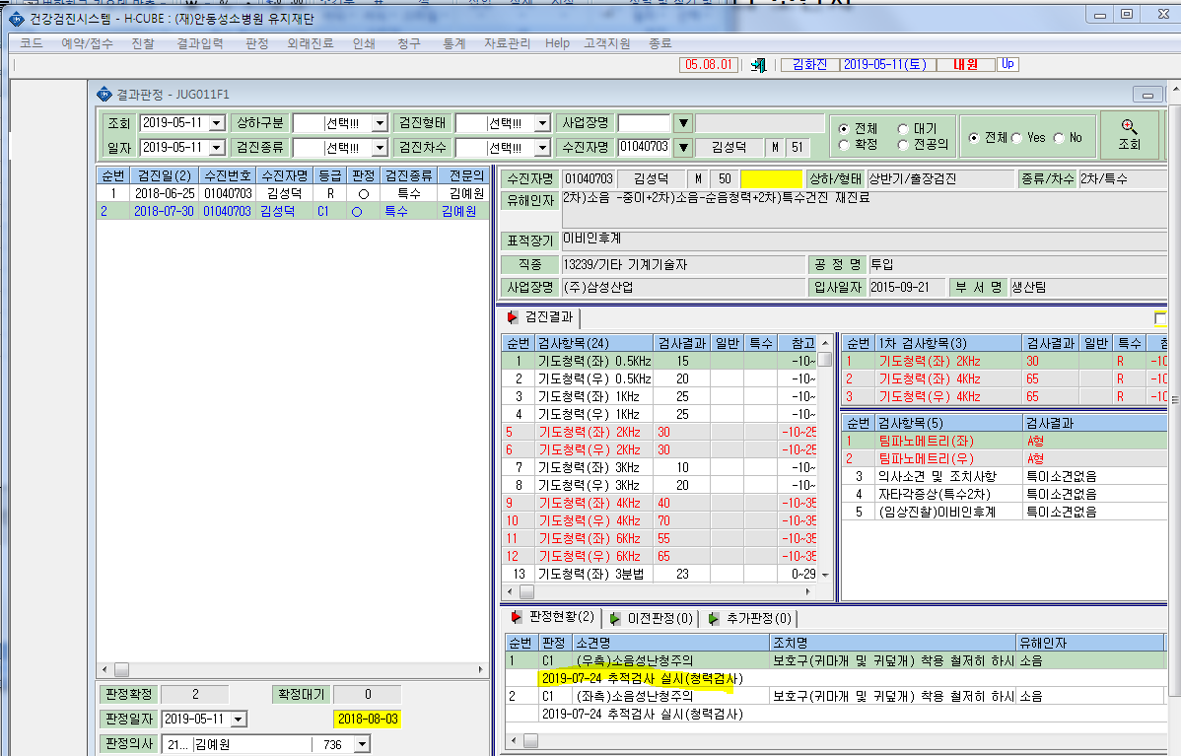

<개인표>
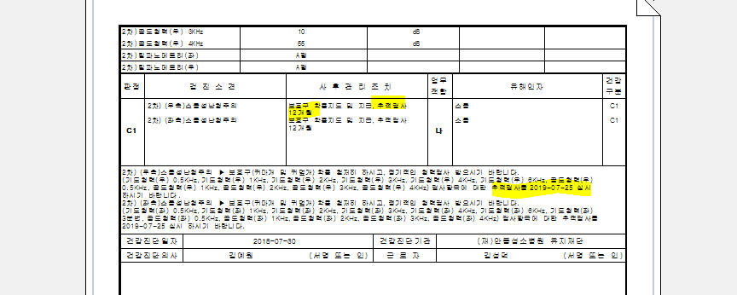

< 사후관리소견서>

